Úvodní list


2020

Ceník výrobků GEORG FISCHER pro rok 2020

Ceník platný od 1. března 2020

Tvarovky na tupo - dlouhé provedení (možno svařovat na tupo i elektrotvarovkou
Tvarovky na tupo - krátké provedení (možno svařovat pouze na tupo) - dimenze d 20 - d 200 na poptávku

NOVÉ-Závitové přechody
NOVÉ DIMENZE ZÁVITOVÝCH PŘECHODŮ
VNITŘNÍ ZÁVIT
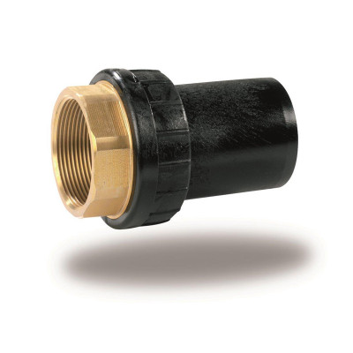
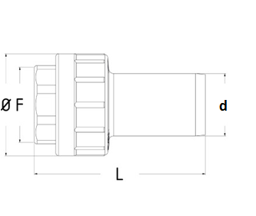

Obj.č. | d (mm) | DN (") | DN (mm) | Ø (mm) | L (mm) | Závit | Hmotnost
80075065 | 75 | 2 1/2" | 65 | 110 | 130 | Rp 2 1/2" | 0,75
80090080 | 90 | 3" | 80 | 125 | 145 | Rp 3" | 1,00
80110100 | 110 | 4" | 100 | 155 | 160 | Rp 4" | 1.90
80125100 | 125 | 4" | 100 | 155 | 160 | Rp 4" | 2,00

VNĚJŠÍ ZÁVIT

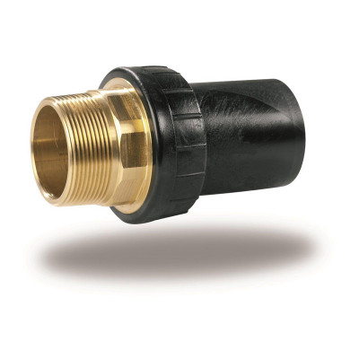
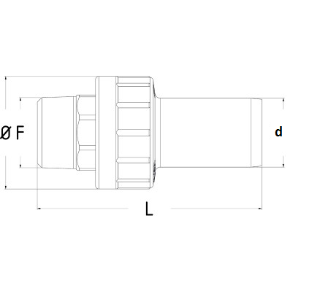

Obj.č. | d (mm) | DN (") | DN (mm) | Ø (mm) | L (mm) | Závit | Hmotnost
70075050 | 75 | 2" | 50 | 110 | 145 | R 2" | 0.80
70075065 | 75 | 2 1/2" | 65 | 110 | 155 | R 2 1/2" | 1.20
70090080 | 90 | 3" | 80 | 125 | 170 | R 3" | 1.60
70110100 | 110 | 4" | 100 | 155 | 200 | R 4" | 2.90
70125100 | 125 | 4" | 100 | 155 | 200 | R 4" | 2.90
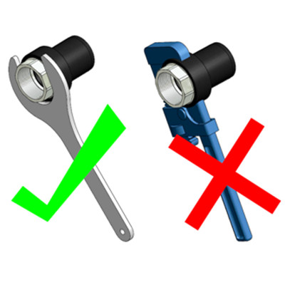
Ceny naleznete v následujícím listě

